Hoja1
 Instituto de Investigaciones en Materiales UNAM Laboratorio de Analisis Químico Elemental
Misión del laboratorio |  | Realizar análisis químicos elemental de manera cualitativa y cuantitativa de materiales de diversa naturaleza mediante la curva de calibración de elementos o grupos de elementos de ínteres, aplicando metodos desarrollados por el propio laboratorio.
Líneas de investigación |  | El laboratorio brinda servicios analiticos de análisis químico elemental cuantitativo monoelemental o multielemental en diferentes tipos de muestras de interés de diversa naturaleza de los materiales en apoyo a la investigación científica y tecnológica.
Servicio a la industria |  | Técnica de espectrometria de masas con plasma acoplado inductivamente (ICP-MS): Se realiza el análisis elemental semicuantitativo y cuantitativo, este último mediante curva de calibración del elemento de interés o grupos de elementos (multielemento) como Ag, Al, As, B, Ba, Be, Bi, Ca, Cd, Co, Cr, Cu, Fe, K, Li, Mg, Mn, Mo, Na, Ni, P, Pb, S, Sb, Se, Si, Sn, Sr, Ti, V, W, Zn, Zr en concentraciones a nivel trazas en ug/Kg. Mediante el ICP-MS es posible realizar un análisis monoelemental o multielemental de manera simultáneamente, obteniendo información de alrededor de un 50 % de los elementos de la tabla periódica, con una excelente precisión y exactitud en una amplia variedad de muestras.
 |  | Técnica de análisis elemental: Determinación de carbono, hidrógeno, nitrógeno, azufre y oxígeno en % en peso.
 |  | Técnica de fluorescencia de rayos: Determinación de porcentaje en peso de elementos de Na hasta U, con algunas excepciones.
Web/temporal |  | https://www.vinculacion.iim.unam.mx/pagina/laboratorio-de-analisis-quimico-elemental--instituto-de-investigaciones-en-materiales.html

No | Nombre del equipo | Estado actual | Prueba | Comentarios | Foto del equipo
1 | Espectrómetro de masas con plasma acoplado inductivamente (ICP-MS), iCAP Qc, Thermo Scientific. | En operación | Mediante el ICP-MS es posible realizar un análisis monoelemental o multielemental de manera simultáneamente, obteniendo información de alrededor de un 50 % de los elementos de la tabla periódica, con una excelente precisión y exactitud en una amplia variedad de muestras en concentraciones traza (hasta ppb) . | Muestra líquida: Minima 10 ml, la cantidad va a depender de la naturaleza de la muestra. | 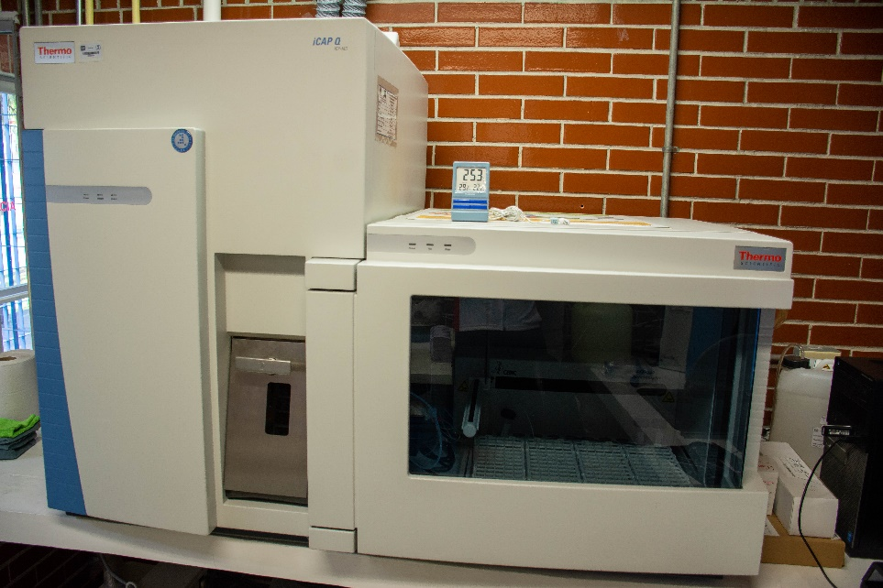
2 | Horno de microondas, multiwave Go, Anton Paar, (Accesorio de ICP-MS). | En operación | Se usa para la digestión ácida de muestras, basicamente para la preparación de muestras sólidas o líquidas. | Cantidad de muestra: ≤ 0.5 mg. Muestra sólida, molida y seca. Líquida: 10 ml, minima 5 ml. Nota: La cantidad de muestra depende de la naturaleza de la muestras. | 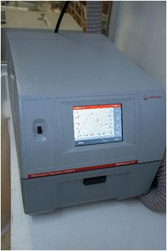
3 | Destilador de ácidos, DST-1000, Savillex (accesorio de ICP-MS) | En operación | Se usa para la destilación de ácidos HNO3 ≤69-70 %, ácido clorhidrico ≤37 % impurezas en ppt. | Modo de operación: a) Alta (80 a 90°C), 50ml/hr. b) Media (70 a 80°C), 30 ml/hr. c) Baja (50 a 60 °C), 10 ml/hr. Nota: 18 h para producir 900 ml de destilado. Capacidad 1000 ml | 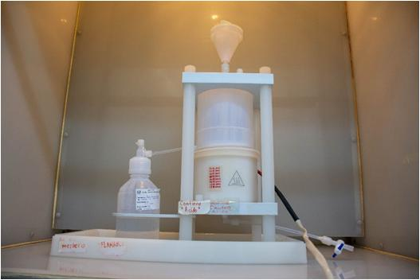
4 | Sistema purificador de agua, GenPure Pro, Thermo Scientific (accesorio de ICP-MS) | En operación | El equipo produce agua ultrapura o tipo 1 (18.2 MΩ.cm), se utiliza para la preparación de muestras antes del análisis por ICP-MS. | Capacidad de tanque 30 L | 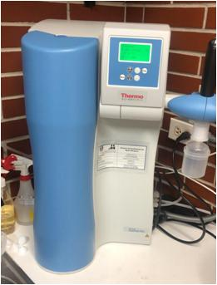
5 | Analizador Elemental, Flash 2000, Thermo Scientifc. | En operación | Se usa en el microanálisis para determinar C, H, N, S de manera simultánea y O por separado. Rango de medición; <0.01 % (100 ppm) a 100 %. | Cantidad de muestra: 10 mg, hasta 20 mg depende de la naturaleza de la muestra. | 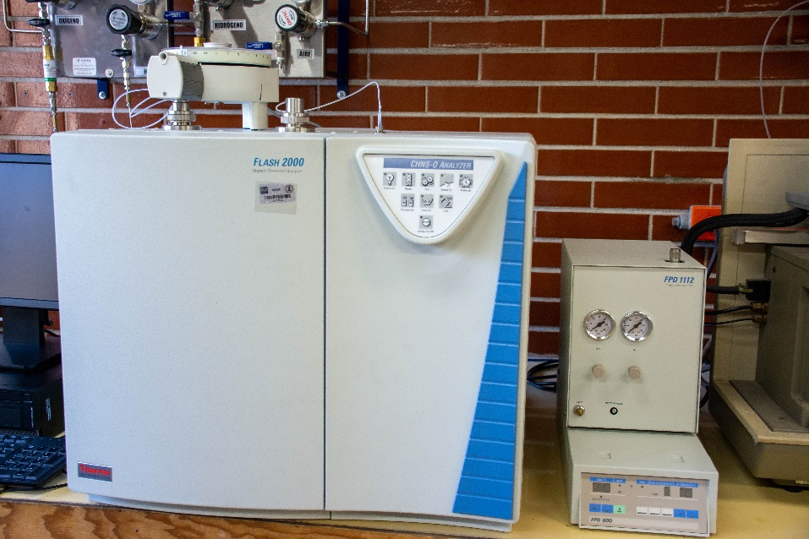
6 | Microbalanza, XP6, Mettler Toledo. | En operación | Se usa para pesar muestras para la técnica de análisis elemental. | Capacidad máxima:6,1 g Reproducibilidad: 0.001 mg | 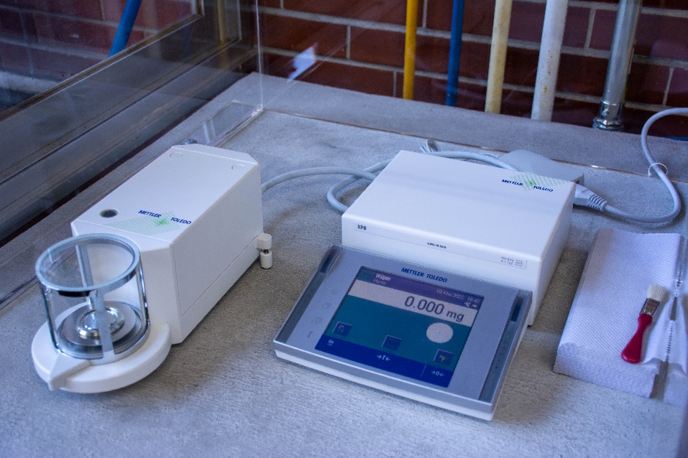
7 | Detector Fotometrico de flama, FPD, Thermo Scientific. Sistema acoplado a equipo Analizador elemental Flash 2000. | Fuera de operación (Piezas faltantes al momento de instalación, ya se pidieron al proveedor). | Se usa para cuantificar azufre a niveles traza hasta 5-10 ppm de S. | Cantidad de muestra: 10 mg, depende de la naturaleza de la muestra. La muestra debe estar mólida y seca. | 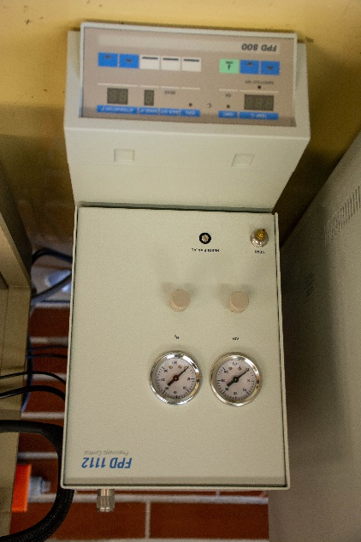
8 | Espectrometro de fluorescencia de Rayos X por dispersión de energía, NEX Qc+, Rigaku. | En operación | Análisis de elementos en % W/W de Na hasta U. | Cantidad de muestra: polvos 10 g para muestras sólidas, minima 5 g . De prefencia la muestra debe de estar en pastilla de 32 mm. Aleación: muestra pulida y tamaño de diametro de 32 mm. | 